关系图
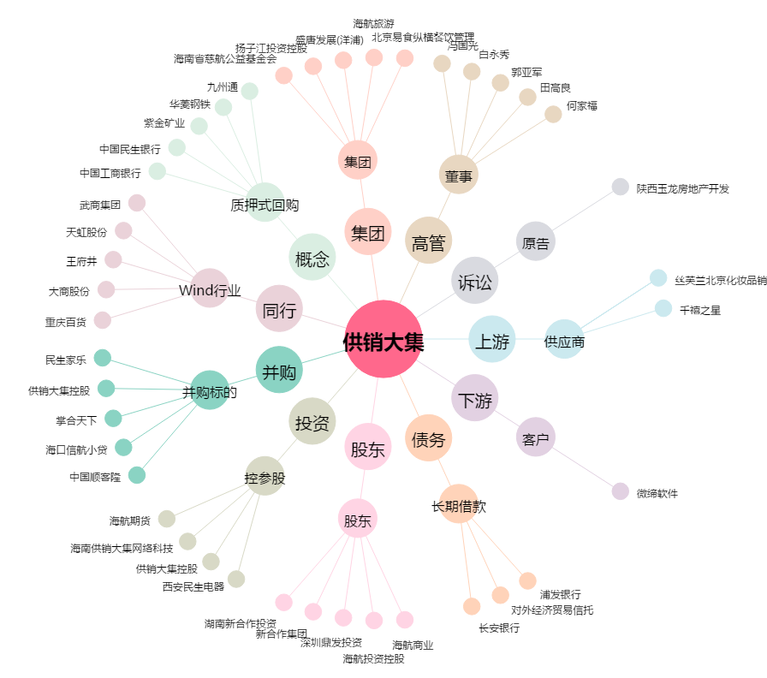
供销大集[000564.SZ] - 关系概览图

